상품제안서
텀스 대용량 일체형 보온 도시락 +수저세트 (가방) | 상품코드: F31843

 |  |  |  |  |  |  | 02-412-0044 | www.easy1.co.kr
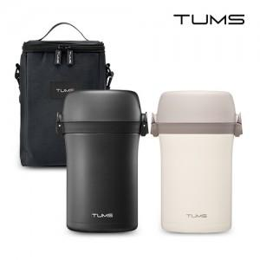

【상세/제작정보】 | <p><span style="font-size: 12pt;"><b>* 배송비- 한박스 12개/ 5500원별도</b></span></p><p><span style="font-size: 12pt;"><b>* 100개이하 주문시 스티커인쇄- 40000원별도</b></span></p>

【인쇄/포장옵션】 | 스티커 / 포장불가능

【공급단가】 | 수량 | 50~ | 100~ | 500~ | 1,000~ | 2,000~
*VAT별도 | 단가 | 54,870원 | 53,990원 | 52,680원 | 51,360원 | 50,480원

【상품 URL】 | http://www.easy1.co.kr/src/goods_detail.php?gdno=31843

